Столи


Прайс-лист столів та тумб для дому
Зображення | Маркування | Розміри (ш/г/в) | Ціна, опт | Ціна, роздріб | Примітка | Зображення | Відвантаження
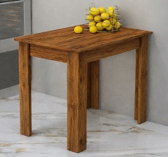 | Стіл "Кухонний" | стіл 900х600х750 | 1290 | 1746 | Колір: Дуб сонома, Дуб венге, Білий; ДСП: 16 мм, Крайка: пластик 0,5 мм. | 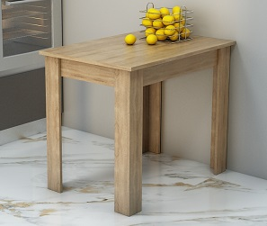 | 1 місце - 92х63х7см - 14 кг

 |  |  | 1344 | 1806 | Колір: Дуб крафт білий, Дуб аппалачі, Файєрвуд, Хортиця; ДСП: 18 мм, Крайка: пластик 0,5 мм. |  | 1 місце - 92х63х8см - 16 кг

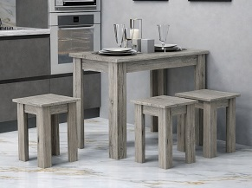 | Комплект "Кухонний" (стіл + 4 табур.) | стіл 900х600х750 табурет 320х320х450 | 3114 | 4212 | Колір: Дуб сонома, Дуб венге, Білий; ДСП: 16 мм, Крайка: пластик 0,5 мм. | 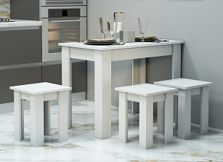 | 1/3 місце - 92х63х7см - 14 кг 2/3 місце - 44х35х12см - 10 кг 3/3 місце - 44х35х12см - 10 кг

 |  |  | 3282 | 4428 | Колір: Дуб крафт білий, Дуб аппалачі, Файєрвуд, Хортиця; ДСП: 18 мм, Крайка: пластик 0,5 мм. |  | 1/3 місце - 92х63х8см - 16 кг 2/3 місце - 44х35х13см - 11 кг 3/3 місце - 44х35х13см - 11 кг

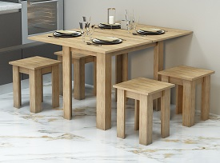 | Стіл "Сніданок" | 900х600х750 1200х900х750 | 2160 | 2916 | Колір: Дуб сонома, Дуб венге, Білий; ДСП: 16 мм, Крайка: пластик 0,5 мм. | 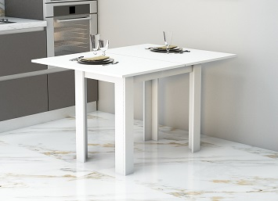 | 1 місце - 92х63х13см - 22 кг

 | Комплект "Сніданок" (стіл + 4 табур.) | 900х600х750 1200х900х750 табурет 320х320х450 | 4074 | 5508 |  |  | 1/3 місце - 92х63х13см - 22 кг 2/3 місце - 44х35х12см - 10 кг 3/3 місце - 44х35х12см - 10 кг

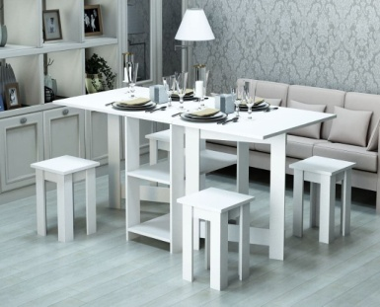 | Стіл "Гостинний" (стіл + 4 табур.) | в розкладеному 1775 х900х750 в складеному 410х900х750 стільці вкладні 320х320х450 | 4590 | 6192 | Колір: Дуб сонома, Дуб венге, Білий; ДСП: 16 мм, Крайка: пластик 0,5 мм. | 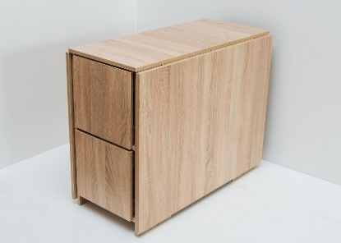 | 1 місце - 92х77х42см - 55 кг

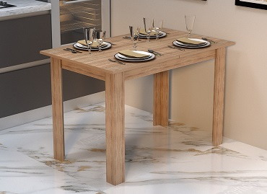 | Стіл "Слайд" | в розкладеному вигляді 1575х700х750 в складеному 1110х700х750 | 2562 | 3456 | Колір: Дуб сонома, Дуб венге, Білий; ДСП: 16 мм, Крайка: пластик 0,5 мм. Телескопічні направляючі. Фіксатор стільниці. | 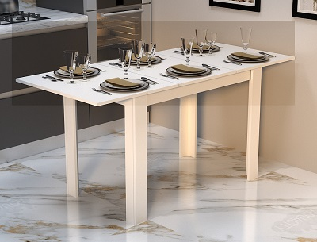 | 1 місце - 113х72х11см - 26 кг

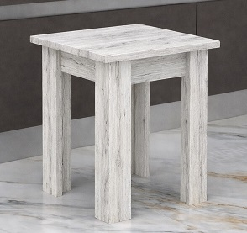 | Табурет "Кухонний" *Реалізується у кількості від 2 шт. | 320х320х450 | 480 | 648 | Колір: Дуб сонома, Дуб венге, Білий; ДСП: 16 мм, Крайка: пластик 0,5 мм. | 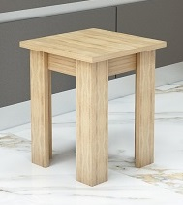 | 1 місце - 44х35х12см - 10 кг

 |  |  | 498 | 666 | Колір: Дуб крафт білий, Дуб аппалачі, Файєрвуд, Хортиця; ДСП: 18 мм, Крайка: пластик 0,5 мм.

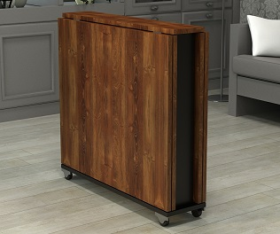 | Стіл "Діалог" | в складеному 190х800х730 напіврозкладеному 1470х800х730 в розкладеному 2700х800х730 | 4596 | 6210 | Колір: Дуб аппалачі, Хортиця, Фаєрвуд, Дуб крафт білий, Сіра лава; ДСП: 18 мм, Крайка: пластик 0,5 мм. Колеса пластикові на металевій основі, Опори: металеві - 710х60 мм (чорні) | 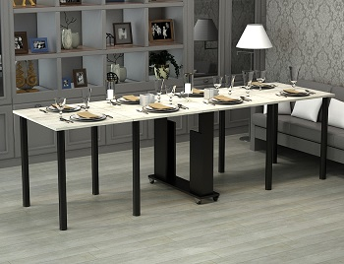 | 1 місце - 82х21х68см - 39 кг

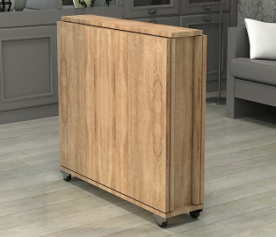 | Стіл "Родинний" | в складеному 190х800х730 напіврозкладеному 1470х800х730 в розкладеному 2700х800х730 | 4254 | 5748 | Колір: Дуб сонома, Дуб венге, Білий; ДСП: 16 мм, Крайка: пластик 0,5 мм. Колеса пластикові на металевій основі, Опори: металеві - 710х60 мм (хром) | 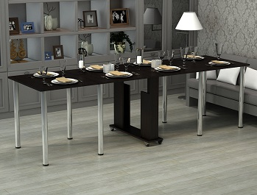 | 1 місце - 82х20х68см - 36 кг

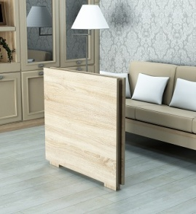 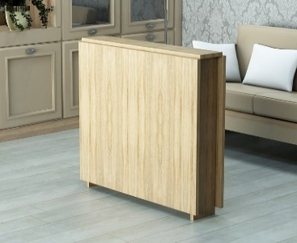 | "Святковий" | в складеному 130х800х730 напіврозкладеному 800х800х730 в розкладеному 1500х800х730 | 2820 | 3798 | Колір: Дуб сонома, Дуб венге, Білий; ДСП: 16 мм, Крайка: пластик 0,5 мм. Опори 710х60мм (хром) |  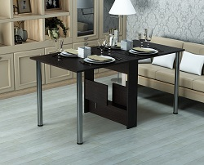 | 1 місце - 85х74х15см - 25 кг

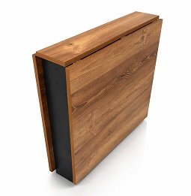 | "Зустріч" | в складеному 190х800х730 напіврозкладеному 845х800х730 в розкладеному 1500х800х730 | 3042 | 4110 | Колір: Дуб крафт білий, Дуб аппалачі, Файєрвуд, Хортиця + Чорний; ДСП: 18 мм, Крайка: пластик 0,5 мм. Опори 710х60мм (чорні) | 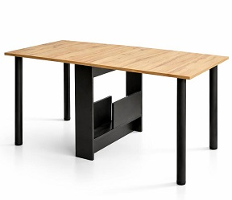 | 1 місце - 85х74х20см - 29 кг

 | "Слім" | в складеному 90х770х750 в розкладеному 1500 х770х750 | 2190 | 2961 | Колір: Дуб сонома, Дуб венге, Білий; ДСП: 16 мм, Крайка: пластик 0,5 мм. | 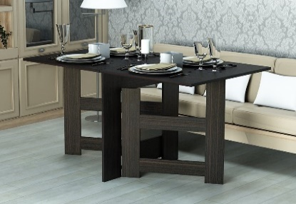 | 1 місце - 77х82х10см - 23 кг

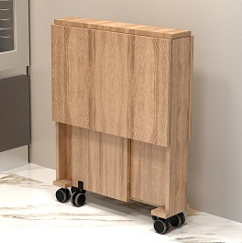 | Стіл "Соло" | в розкладеному вигляді 915х600х750 в складеному 150х600х750 | 1974 | 2658 | Колір: Дуб сонома, Дуб венге, Білий; ДСП: 16 мм, Крайка: пластик 0,5 мм. Колеса пластикові. | 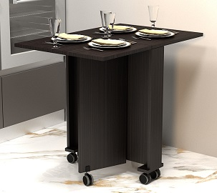 | 1 місце - 70х64х17см - 18 кг

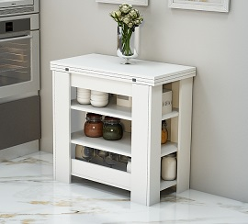 | Стіл "Зручний" | в розкладеному вигляді 1200х800х750 в складеному 400х800х780 | 3410 | 4590 | Колір: Дуб сонома, Дуб венге, Білий; ДСП: 16 мм, Крайка: пластик 0,5 мм. | 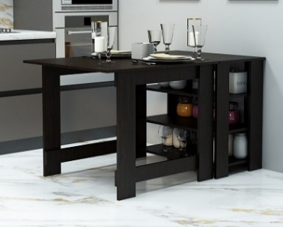 | 1 місце - 82х80х40см - 32 кг

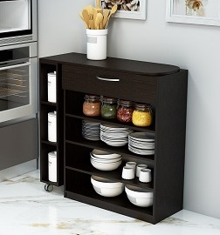 | Тумба "Помічниця" | в складеному 910х300х850 напіврозкладеному 910х910х850 в розкладеному 1310х300х850 | 3240 | 4368 | Колір: Дуб сонома, Дуб венге, Білий; ДСП: 16 мм, Крайка: пластик 0,5 мм. направляючі - телескопічні, ручка - хром, 96мм | 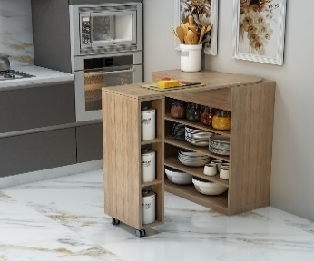 | 1 місце - 90х85х31см - 34 кг

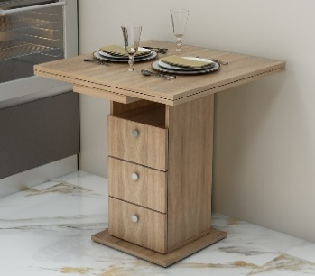 | Стіл "Розмарин" | в розкладеному вигляді 1400 х700х750 в складеному 700х700х750 | 4056 | 5460 | Колір: Дуб сонома, Дуб венге, Білий; ДСП: 16 мм, Крайка: пластик: 0,5мм. Опори 710х60мм (хром), ручки хром, телескопічні направляючі | 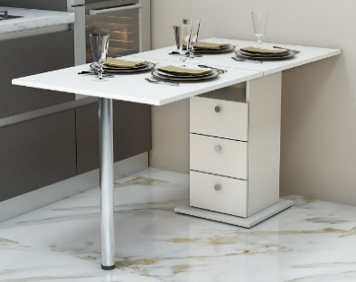 | 1/2 місце - 34х34х76см - 18 кг 2/2 місце - 73х75х8см - 18 кг

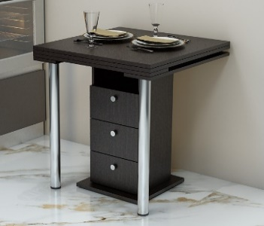 | Стіл "Кардамон" | в розкладеному вигляді 1400 х700х750 в складеному 700х700х750 | 4221 | 5694 | Колір: Дуб сонома, Дуб венге, Білий; ДСП: 16 мм, Крайка: пластик: 0,5мм. Опори 710х60мм (хром), ручки хром, телескопічні направляючі | 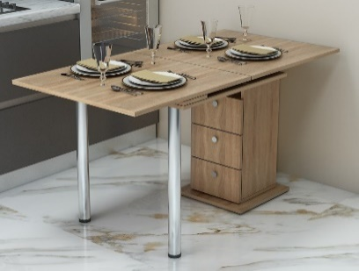 | 1/2 місце - 34х34х76см - 18 кг 2/2 місце - 80х75х8см - 19 кг

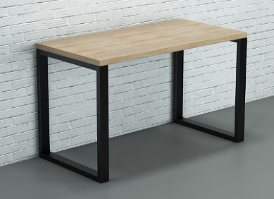 | Стіл "Бесіда" | 1200х600х765 | 5304 | 7158 | Колір: Дуб венге, Білий, Дуб сонома. Крайка: пластик: 2мм. Опора металева 60х30 мм, Стільниця - 32мм | 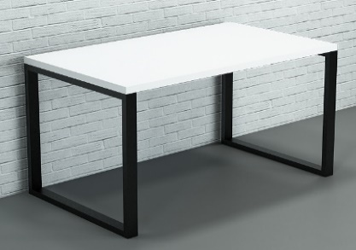 | 1/2 місце - 122х62х5см - 14 кг 2/2 місце - 61х77х34см - 9 кг

 |  | 1400х800х765 | 5712 | 7716 |  |  | 1/2 місце - 142х82х5см - 20 кг 2/2 місце - 85х77х34см - 10 кг

 |  | 1600х800х765 | 5871 | 7926 |  |  | 1/2 місце - 162х82х5см - 22 кг 2/2 місце - 85х77х34см - 10 кг

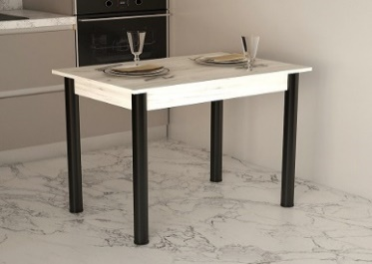 | Стіл "Модерн" | 900х600х730 | 1998 | 2694 | Колір: Дуб аппалачі, Сіра лава, Фаєрвуд, Дуб крафт білий; ДСП: 18 мм, Крайка: пластик 0,5 мм. Опори: металеві - 710х60 мм (чорні) | 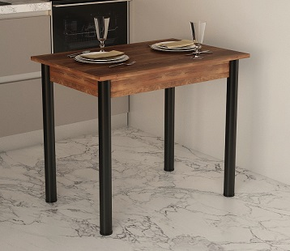 | 1 місце - 93х63х14см - 14 кг

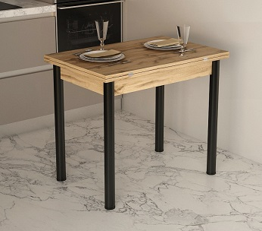 | Стіл "Модерн Плюс" | в розкладеному вигляді 1200х900х730 в складеному 900х600х730 | 2628 | 3552 | Колір: Дуб аппалачі, Сіра лава, Фаєрвуд, Дуб крафт білий; ДСП: 18 мм, Крайка: пластик 0,5 мм. Опори: металеві - 710х60 мм (чорні) | 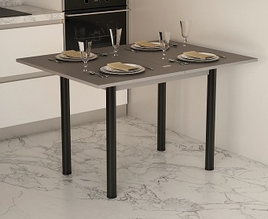 | 1 місце - 93х63х16см - 21 кг

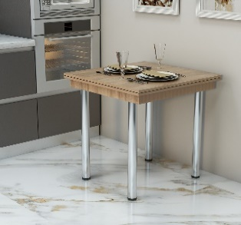 | "Медіум" | в розкладеному вигляді 1200х700х730 в складеному 700х600х730 | 2208 | 2982 | Колір: Дуб сонома, Дуб венге, Білий; ДСП: 16 мм, Крайка: пластик 0,5мм. Опори 710х60мм (хром) | 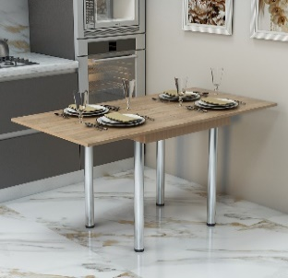 | 1 місце - 71х61х12см - 18 кг

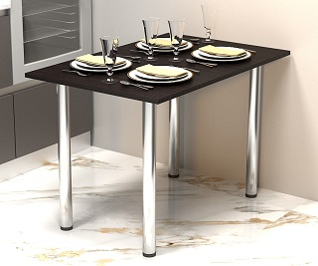 | Стіл "Фуршет" | 680х1025х730 | 1428 | 1920 | Колір: Дуб сонома, Дуб венге, Білий; ДСП: 16 мм, Крайка: пластик: 0,5мм. Опори 710х60мм (хром) | 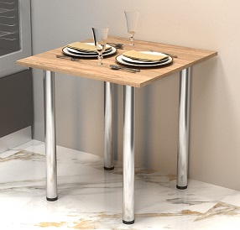 | 1 місце - 105х72х10см - 12 кг

 | Стіл "Фуршет-2" | 680х680х730 | 1194 | 1619 |  |  | 1 місце - 75х72х10см - 8 кг

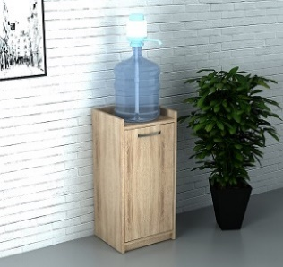 | Тумба під кулер "Джерело" | 350х350х900 | 1416 | 1908 | Колір: Дуб сонома, Дуб венге, Білий; ДСП: 16 мм, Задня стінка: ДВП (біле); Крайка: пластик 0,5 мм. Ручка: 96мм (хром) | 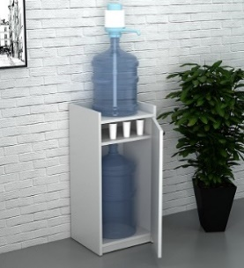 | 1 місце - 92х33х8см - 15 кг

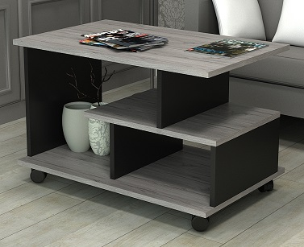 | Стіл журнальний "Тандем" | 750х500х520 | 1695 | 2292 | Колір: Дуб аппалачі, Хортиця, Фаєрвуд, Дуб крафт білий + Чорний; ДСП: 18 мм, Крайка: пластик 0,5 мм. Колеса пластикові. | 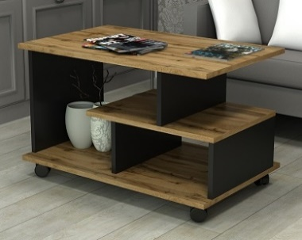 | 1 місце - 84х55х12см - 18 кг

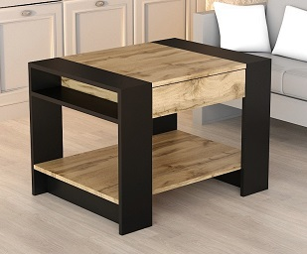 | Стіл "Грація" | 800х500х500 | 2166 | 2922 | Колір: Дуб аппалачі, Хортиця, Фаєрвуд, Дуб крафт білий + Чорний; ДСП: 18 мм, Крайка: пластик 0,5 мм, телескопічні направляючі | 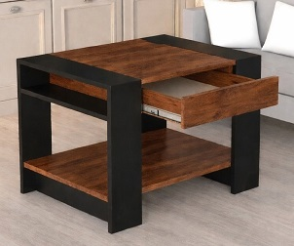 | 1 місце - 81х51х18см - 25 кг

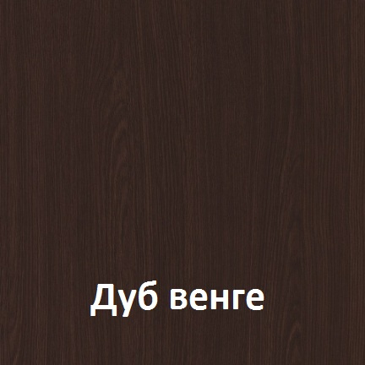       

Можливе виготовлення з матеріалу іншого кольору та інших розмірів, розробка індивідуального проекту
Всі меблі поставляються в розібраному стані та в упаковці. Можливе замовлення послуги зборки.
https://gamma-style.ua
При виготовленні елементів меблів інших розмірів або з матеріалу іншого кольору ціна та строки поставки можуть бути збільшені

